Convenios 2024
Partes firmantes y denominación del convenio. | Objeto | Plazo y condiciones de vigencia | Órganos o unidades encargadas de la ejecución. | Obligaciones económicas/financiación, con indicación de las cantidades que corresponden a cada una de las partes firmantes. | Inporte en 2024 | Modificaciones realizadas durante la vigencia: objeto y fecha. | tipo | Partes firmantes | Finalidad | Nº de plazas para Personas beneficiarias
Instituto de Atención Social y Sociosanitaria del Cabido de Gran Canaria, Cabildo Insular de Gran Canaria y Fundación SER | Mantenimiento de Centro Ocupacional y Hogares Funcionales | Año 2023 a 2024 | El seguimiento del presente convenio se realizará por una comisión bilateral integrada por: · Instituto de Atención Social y Sociosanitaria del Cabido de Gran Canaria: 2 miembros, designados por la Presidencia del IAS. · Fundación SER: 2 miembros designados por el . | 2023 - 969.736,62 € 2024 - 979.499,62 € Total 1.949.236,24 | 979,499.62 |  | Convenio | Cabildo Gran Canaria | Centro Ocupacional - Favorecer el desarrollo personal y social de las personas con discapacidad intelectual así como su habilitación profesional mediante un programa de formación acorde a las necesidades de cada sujeto con el objetivo último de posibilitar su integración social y/o laboral. Hogares Funcionales - Dar acogida a personas con discapacidad intelectual mayores de 17 años, que por motivos socio-familiares son acogidos temporalmente o con carácter indefinido, dependiendo de la situación individual de cada usuario | Centro Ocupacional - 35 plazas para personas con discapacidad intelectual usuarios de Centro Ocupacional Estar - 4 en Canarias Hogares Funcionales - 24 plazas para personas con discapacidad intelectual usuarios de Hogar Funcional Renacer 6 y Renacer 7 en Canarias
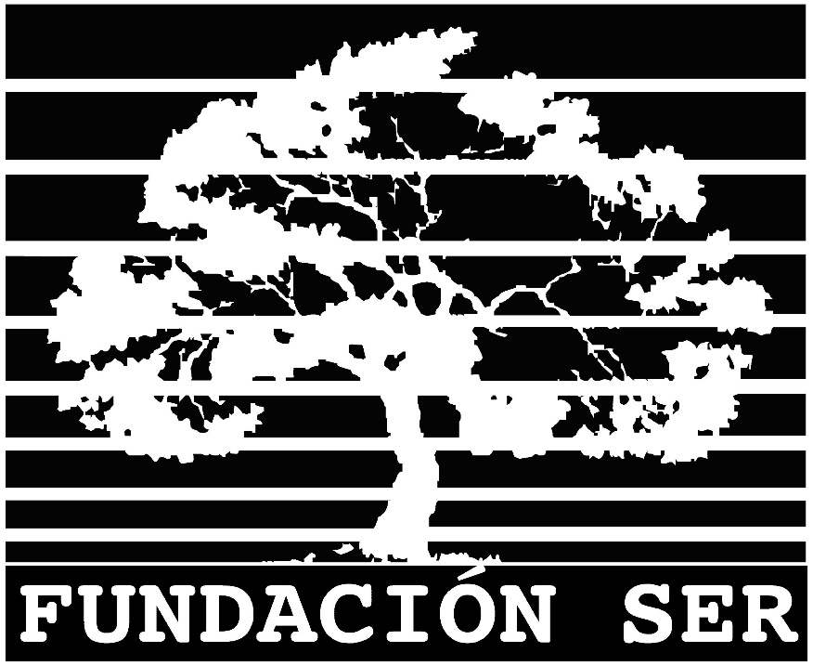
 |  |  |  |  |  |  |  |  | Actualización: 31/12/2025

